料金試算
水 道 料 金 新 旧 対 照 表

メーター口径を選択し、
使用水量を入力してください。
 | メーター 口径(mm) | ひと月の使用水量 (㎥/月) | 現 行 料 金 | 水道料金（円/月）
 | ①13～25mm | 20 |  | 2,310
 |  |  | 第１段階 改定 | 水道料金（円/月）
 |  |  |  | 2,750
 |  |  | 第2段階 改定 | 水道料金（円/月）
 |  |  |  | 2,860

水 道 料 金 の 改 定 時 期

 | 奇数月検針地区（日知屋、細島、塩見、財光寺、平岩、幸脇、美々津など）
 | 料金改定（第1段階）：令和5年1月検針以降の使用分から(支払：令和5年4月請求分から)
 | 料金改定（第2段階）：令和6年7月検針以降の使用分から(支払：令和6年10月請求分から)

 | 偶数月検針地区（日向市駅周辺、富高、大王谷、鶴町、亀崎、東郷町など）
 | 料金改定（第1段階）：令和5年2月検針以降の使用分から(支払：令和5年5月請求分から)
 | 料金改定（第2段階）：令和6年8月検針以降の使用分から(支払：令和6年11月請求分から)

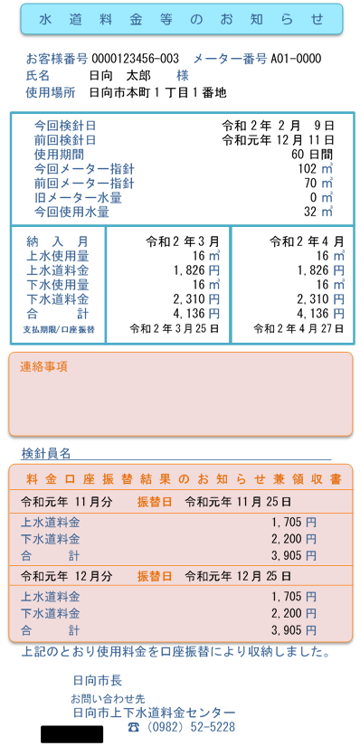
ひと月あたりの使用水量は、水道料金等のお知らせ票【検針票】のこちらに記載しています。

こちらで「奇数月検針地区」「偶数月検針地区」が分かります。

